Beispiel Ankauf
Kalkulationsblatt KlimaEntLaster MultiUse-Transportrad |  |  |  |  |  | für Gemeinden, inkl. Mwst., kein Vorsteuerabzug
Erläuterungen siehe Beiblatt auf nächstem Tabellenblatt |  |  |  |  |  | alle Angaben laut Wissensstand 4/2025

A) Das E-Transportrad
(Kosten jeweils pro Rad angeben) | Jahr 1 | Jahr 2 | Jahr 3 | Jahr 4 | Jahr 5 | Gesamt
Anzahl E-Transporträder
Anzahl der gewünschten Räder eingeben: | 1 | 0 | 0 | 0 | 0

Ankauf der Räder
Ankauf zB Riese & Müller Packster | € 6,509
Kaufförderung Bund/Land? | € 0
Lieferkosten: extra? | € 100
Miete | € 0 | € 0 | € 0 | € 0 | € 0
Leasing | € 0 | € 0 | € 0 | € 0 | € 0
 | € 6,609 | € 0 | € 0 | € 0 | € 0 | € 6,609
Branding
Konzept vorhanden oder neu? | € 0
Grafik Umsetzung | € 200
Druckkosten | € 100 |  |  | € 100
Affichieren (erneuern nach Jahr 3) | € 150 |  |  | € 170
 | € 450 | € 0 | € 0 | € 270 | € 0 | € 720
Abstellen
Radlgeber privat | € 0
Radlgeber gewerblich | € 0
Radlgeber Gemeinde | € 0
Radlgeber Verein | € 0
Schloss | € 120 |  |  | € 120
Bodenanker oder Bügel | € 0
Smarte Verleihbox + Betriebskosten | € 3,000 | € 70 | € 70 | € 70 | € 70
Smarte Radgarage | € 0
 | € 3,120 | € 70 | € 70 | € 190 | € 70 | € 3,520
Betriebskosten
Projektbetreuung | € 0
PR, Werbematerialien | € 200 | € 200 | € 200 | € 200 | € 200
Kümmerer | € 0
Reparaturen | € 50 | € 100 | € 200 | € 200 | € 200
Service (Preissteigerung) | € 120 | € 130 | € 140 | € 150 | € 160
Versicherung | € 260 | € 286 | € 315 | € 347 | € 381
Verschleiß | € 50 | € 100 | € 150 | € 150 | € 150
 | € 680 | € 816 | € 1,005 | € 1,047 | € 1,091 | € 4,640
IT Plattform radverteiler.at
Nutzungsgebühr | € 0 | € 0 | € 0 | € 0 | € 0
Spezialwünsche | € 300
Zahlungsfunktion nur bei Mietrad | € 0
 | € 300 | € 0 | € 0 | € 0 | € 0 | € 300

Summe Ausgaben | -€ 11,159 | -€ 886 | -€ 1,075 | -€ 1,507 | -€ 1,161 | -€ 15,789

Finanzierung des Rads ohne Einnahmen
Gemeindebeitrag | € 11,200 | € 900 | € 1,100 | € 1,500 | € 300
Verleihtarif oder kostenlos? s.u. | € 0 | € 0 | € 0 | € 0 | € 0
Wiederverkauf pro Rad | € 0 | € 0 | € 0 | € 0 | € 800

Summe Eingänge | € 11,200 | € 900 | € 1,100 | € 1,500 | € 1,100 | € 15,800

Jahresergebnis? | € 41 | € 14 | € 25 | -€ 7 | -€ 61 | € 11

Annahme Verleih mit Einnahmen |  |  | Gemeindekosten
Pro Stunde | € 2 |  | € 11,200 | Startbeitrag
Stunden/Woche | 18 |  | € 3,800 | Zuschuss über 5 Jahre
Verleihwochen/Jahr | 25 |  | € 14,989 | Gesamtkosten 5 Jahre
Aufwand Buchhaltung oder Software? | ?
Jahreseinnahmen | € 900 |  |  |  |  |  | www.klimaentlaster.at
 | € 0 |  |  |  |  |  | April 2025

B) Aufwand im MultiUse Modell
Im MultiUse Modell wird das Rad neben dem Einsatz als Sharing-Bike auch für Einkaufszustellung, Lieverservice und Catern eingesetzt
Träger ist ein Verein, der sich um Betrieb, Wartung und Koordination kümmert. Die Gemeinde trägt die Kosten via Förderung.
Wir versuchen hier examplarisch, die Kostenposten anzuführen. Kein Anspruch auf Vollständigkeit!
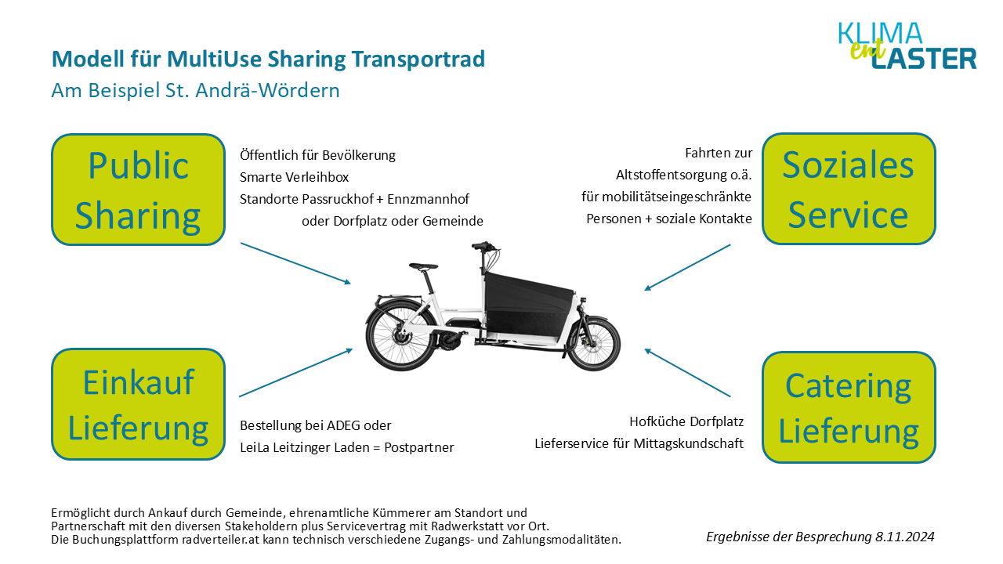

Nutzung "Public Sharing" | Jahr 1 | Jahr 2 | Jahr 3 | Jahr 4 | Jahr 5 | Ausgaben
Gemeindebeitrag Radkosten pro Jahr s.o. | -€ 11,159 | -€ 886 | -€ 1,075 | -€ 1,507 | -€ 1,161
Erlös Verkaufspreis Gebrauchtrad |  |  |  |  | € 800 | -€ 14,989

Nutzung "Einkauf Lieferung" | als Service eines lokalen (Super-)Marktes, kostenpflichtig
Personalkosten übernimmt Supermarkt
Einnahmen gehen an Supermarkt
Beitrag Supermarkt für Betriebskosten | € 600 | € 600 | € 600 | € 600 | € 600
(Logopräsenz auf Transportrad)
Summe Kostenbeitrag für Verein | € 600 | € 600 | € 600 | € 600 | € 600 | € 3,000

Nutzung "Soziales Service" | kostenlose Besorgungen für Senior:innen und andere eingeschränkte Personen
Personalkosten Trägerverein 10h/Wo á 20€ | -€ 10,000 | -€ 10,500 | -€ 11,025 | -€ 11,576 | -€ 12,155
Kostenbeitrag der Gemeinde | € 10,000 | € 10,500 | € 11,025 | € 11,576 | € 12,155
Summe Kostenaufwand für Verein | € 0 | € 0 | € 0 | € 0 | € 0 | € 0

Beitrag Gemeinde zum Sozialen Service | € 10,000 | € 10,500 | € 11,025 | € 11,576 | € 12,155 | -€ 55,256

Nutzung "Catering" | als Service eines lokalen Gastronomen
Personalkosten übernimmt Gastronom
Einnahmen gehen an Gastronom
Beitrag Gastrobetrieb für Betriebskosten | € 600 | € 600 | € 600 | € 600 | € 600
(Logopräsenz auf Transportrad)
Summe Kostenbeitrag für Verein | € 600 | € 600 | € 600 | € 600 | € 600 | € 3,000

Stromkosten pro Jahr | 500 Wh Akku, 30 Cent/kWh = 15 Cent pro Ladung = 50km
Anahme von km/Jahr bei 40km/Tag | 12000 | 12000 | 12000 | 12000 | 12000
Summe Kosten für alle Beteiligten | € 36 | € 38 | € 40 | € 42 | € 44

Gesamtaufwand für Gemeinde über fünf Jahre für Betrieb des Sharings und Soziales Service |  |  |  |  |  | -€ 64,245

 |  |  |  |  |  |  | www.klimaentlaster.at
 |  |  |  |  |  |  | April 2025

